Planilha1 (2)
ABRIL/2025
RELATÓRIO GERENCIAL DE PRODUÇÃO

Serviços de Apoio Diagnóstico e Terapêutico – SADT
HEMNSL
Hospital Estadual e Maternidade Nossa Senhora de Lourdes
Fundado em 1970, o Hospital Estadual e Maternidade Nossa Senhora de Lourdes é uma referência no atendimento de emergência obstétrica para pacientes referenciados pelo SUS. A instituição se destaca pelo compromisso com o acolhimento humanizado, focando na saúde e bem-estar do binômio mãe-filho durante todo o processo de pré-parto, parto e puerpério. Oferecendo rodas de conversa para gestantes e um atendimento especializado, o HEMNSL busca proporcionar uma experiência segura e acolhedora, garantindo qualidade e dignidade em cada etapa do cuidado
Atualmente, a gestão do HEMNSL é realizada pelo IGH, por meio do 13° Termo Aditivo ao Termo de Transferência de Gestão n° 001/2013 – SES/GO, celebrado com o Estado de Goiás pelas disposições da Lei Estadual n° 15.503/2005 e suas alterações.

 |  |  | Serviços de Apoio Diagnóstico e Terapêutico – SADT | Realizado
 |  |  | Análises Clinicas | 3,305
 |  |  | Análises Patológica | 50
 |  |  | Cardiotocografia - CTG | 86
 |  |  | Raio x | 57
 |  |  | Ultrassonografia | 303
 |  |  | Teste do Olhinho | 213
 |  |  | Total | 4,014

Estrutura Física

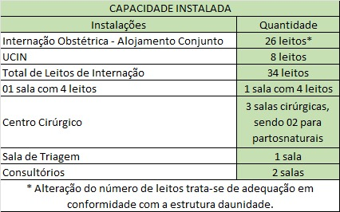
Indicadores de Desempenho

 |  |  | Indicadores de Desempenho | Meta | Realizado
 |  |  | 1. Taxa de Ocupação Hospitalar (TOH) | ≥ 85% | 104.41%
 |  |  | 2. Média de Permanência Hospitalar (dias) | ≤3 | 3.42
 |  |  | 3. Índice de Intervalo de Substituição (horas) | ≤24 | 0.27
 |  |  | 4. Taxa de Readmissão Hospitalar ( em até 29 dias) | ≤20% | 2.03%
 |  |  | 5. Percentual de Ocorrência de Glosas no SIH - DATASUS (exceto por motivo de habilitação e capacidade instalada) | ≤ 7% | Em apuração
Saída Hospitalar
 |  |  | 6. Percentual de Partos Cesáreos | ≤15% ACOMPANHAMENTO | 50.68%
 |  |  | 7. Percentual de Aplicação da Classificação de Robson nas parturiêntes submetidas à cesária | 100.00% | 100.00%
 |  |  | 8. Percentual de Casos de Doenças/ Agravos/ Eventos de Notificação Compulsório Imediata (DAEI) Digitadas Oportunamente - até 7 dias | ≥ 80% | 100.00%
Internações (Saídas Hospitalares) | Meta | Realizado | 9. Percentual de Casos de Doenças/ Agravos/ Eventos de Notificação Compulsório Imediata (DAEI) Investigadas Oportunamente - até 48horas da data da notificação | ≥ 80% | 100.00%
Clínica Obstétrica | 284 | 302 | 10. Percentual de perda de medicamentos por prazo de validade expirado | ≤ 2% | 0.04%

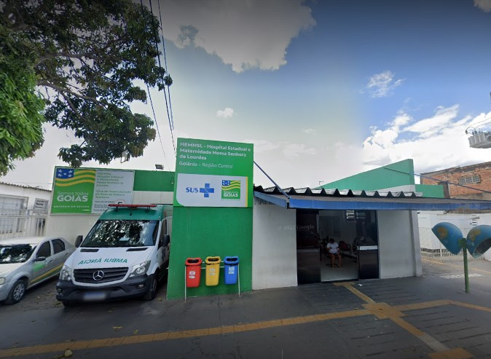

Atendimento às Urgências

Atendimento às Urgências (Apresentação) | Atendimento às Urgências Realizado
Demanda Espontánea | 1,127
Demanda Regulada | 153
Total | 1280

 |  |  | * O Relatório Gerencial de Produção referente ao mês será aprovado pelo Conselho de Administração, no próximo trimestre conforme o Estatuto Social.

